2007
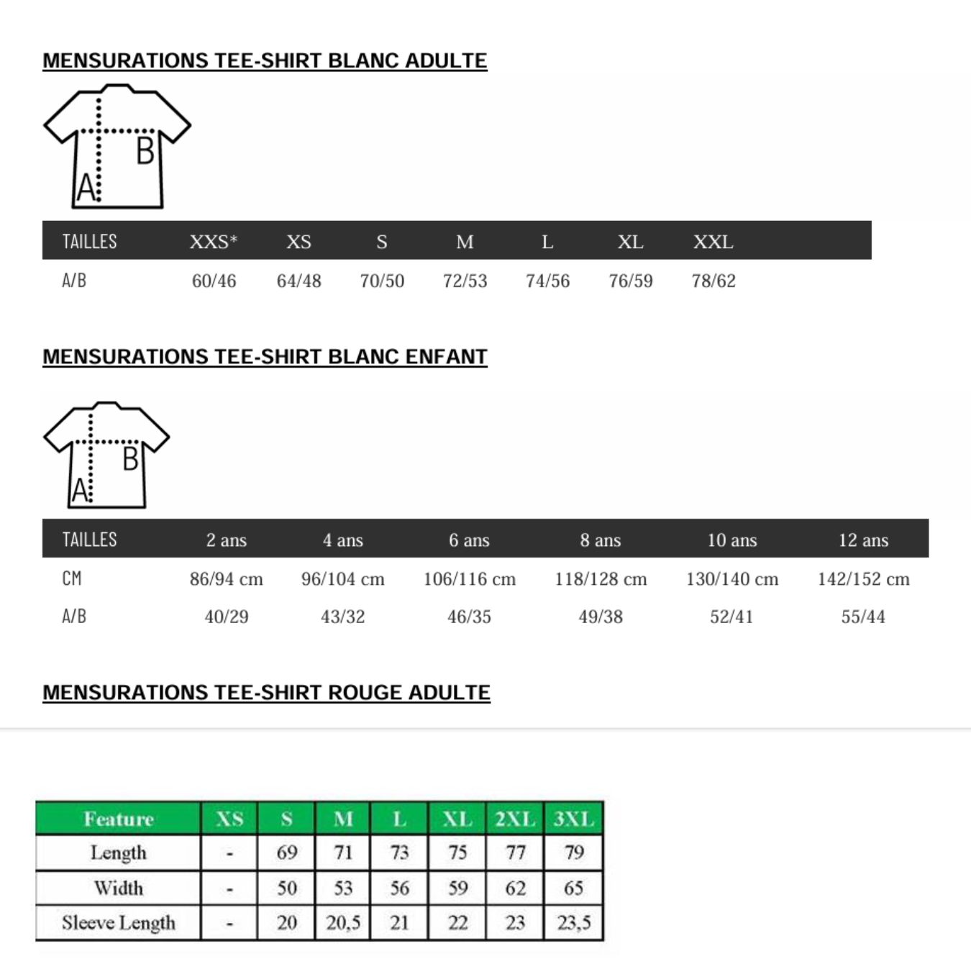
 | VILLE ETAPE |  |  |  |  | NOMBRES D'ENFANTS :
 | ENFANTS |  |  |  |  | ALDULTES
 | 6 ANS | 8 ANS | 10 ANS | 12 ANS | TOTAL | S/14 ANS | M | L | XL | XXL | TOTAL | TOTAL TEE-SHIRTS ENFANTS+ADULTES
TEE-SHIRTS |  |  |  |  | 0 |  |  |  |  |  | 0 | 0
10 TEE-SHIRTS ROUGES 5 LOGOS |  |  |  |  | 0 |  |  |  |  |  | 0 | 10
COMBINAISONS ROUGE |  |  |  |  | 0 |  |  |  |  |  | 0 | 0
CASQUETTES |  |  |  |  | 0 |  |  |  |  |  | 0

SUPPLEMENTS | 6/8ANS | 8 ANS | 10 ANS | 12 ANS | TOTAL | S | M | L | XL | XXL | TOTAL
TEE-SHIRTS 7€ |  |  |  |  | 0 |  |  |  |  |  | 0
TEE-SHIRTS ROUGES 5 LOGOS 9€ |  |  |  |  | 0 |  |  |  |  |  | 0
COMBINAISONS ROUGE 90 € |  |  |  |  | 0 |  |  |  |  |  | 0
CASQUETTES 7 € |  |  |  |  | 0 |  |  |  |  |  | 0
BD 20 ème anniversaire 15 € |  |  |  |  | 0 |  |  |  |  |  | 0
 |  |  |  |  | 0 |  |  |  |  |  | 0
TOTAL en € | 0.00 € |  | 0.00 € |  | 0.00 € | 0.00 € | 0.00 € | 0.00 € | 0.00 € | 0.00 € | 0.00 €

 |  |  |  |  |  | Merci d'adresser votre règlement de |  | 0 € | à l'ordre des Chevaliers du Ciel;

Nom du responsable de la commande : |  |  |  |  |  | MANCHE DROITE logo n°1 |  |  |  | les logos au format JPEG et PDF doivent être joints à ce mail
Téléphone du responsable de la commande : |  |  |  |  |  | MANCHE GAUCHE logo n°2
Mail du responsable de la commande : |  |  |  |  |  | MILIEU DOS logo n°3
Nom du réceptionnaire PRESENCE OBLIGATOIRE: |  |  |  |  |  | DOS DROIT logo n°5
Adresse de livraison : |  |  |  |  |  | DOS GAUCHE logo n°5

N° de tel du réceptionnaire de la livraison :
A RETOURNER PAR MAIL A LAMOURI ASSIA siege@revesdegosse au plus tard le 15 décembre 2024 pour les combinaisons/ 15 janvier 2025 pour les t-shirts

